상품제안서
글라스락 블럭캐니스터 2조 세트 | 상품코드: S12626

 |  |  |  |  |  |  | 02-713-8555 | www.synergygift.co.kr
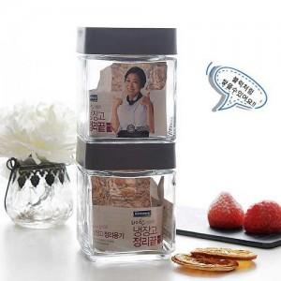

【상세/제작정보】 | -실크1도인쇄 100개이하는 기본 인쇄비 40,000원 -종이스티커 제작 무료, 스티커 부착 무료 -방수스티커 개당 100원 추가 -기본박스만 무료

【인쇄/포장옵션】 | 실크 / 종이케이스

【공급단가】 | 수량 | 100~ | 300~ | 500~ | 1,000~ | 2,000~
*VAT별도 | 단가 | 4,170원 | 4,010원 | 3,860원 | 3,700원 | 3,610원

【상품 URL】 | https://www.synergygift.co.kr:443/src/goods_detail.php?gdno=3168

